Blad1
EN 13445-3
Figure 8.5-5 — Values of y r/PP versus y m/PP

 | 0 | 0
 | 0.25 | 0.125
 | 0.5 | 0.251
 | 0.75 | 0.375
 | 1 | 0.5
 | 1.25 | 0.605
 | 1.5 | 0.68
 | 1.75 | 0.72
 | 2 | 0.755
 | 2.25 | 0.78
 | 2.5 | 0.803
 | 2.75 | 0.822
 | 3 | 0.836
 | 3.25 | 0.849
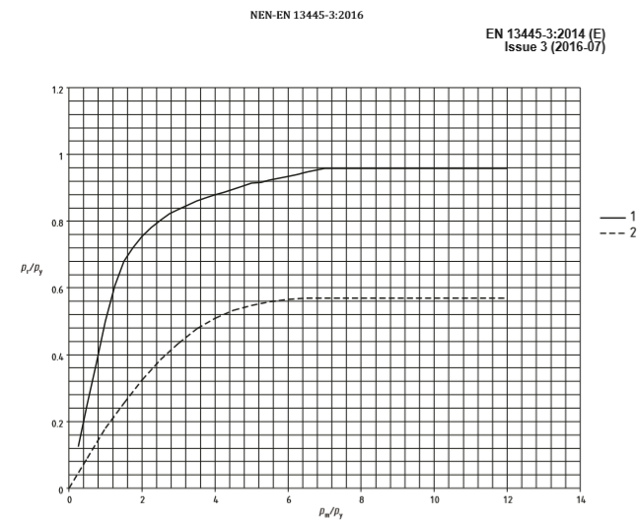
 | 3.5 | 0.861
 | 3.75 | 0.87
 | 4 | 0.879
 | 4.25 | 0.887
 | 4.5 | 0.896
 | 4.75 | 0.905
 | 5 | 0.914
 | 5.25 | 0.917
 | 5.5 | 0.923
 | 5.75 | 0.929
 | 6 | 0.935
 | 6.25 | 0.941
 | 6.5 | 0.947
 | 6.75 | 0.953
 | 7 | 0.959

